Sheet1
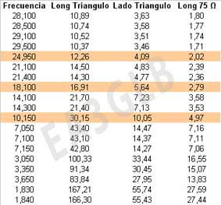
Cálculo para realizar una Delta Loop de λ completa monobanda. Por: EA8CWB - 38/T011

Factor constante: | Frecuencia central | Longitud total del triangulo: | Cada lado medira: | Factor de velocidad del cable VOP
306 | 10.140 Mhz | 30.18 mts | 10.06 mts | 0.66

Altura de la antena |  | Longitud del reflector: | Longitud del director: | Distancia entre elementos: 0,15 a 0,20 de Lambda. | 4.53 mts
8.71 mts |  | 30.97 mts | 29.29 mts |  | 6.04 mts

 |  |  |  | Colocar la antena a una altura cualquiera entre estas dos medidas PARA MAYOR RENDIMIENTO | 3.02 mts
Longitud del cable de 75 ohm (RG59) |  | 4.98 mts |  |  | 6.04 mts

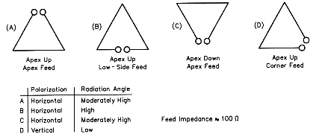
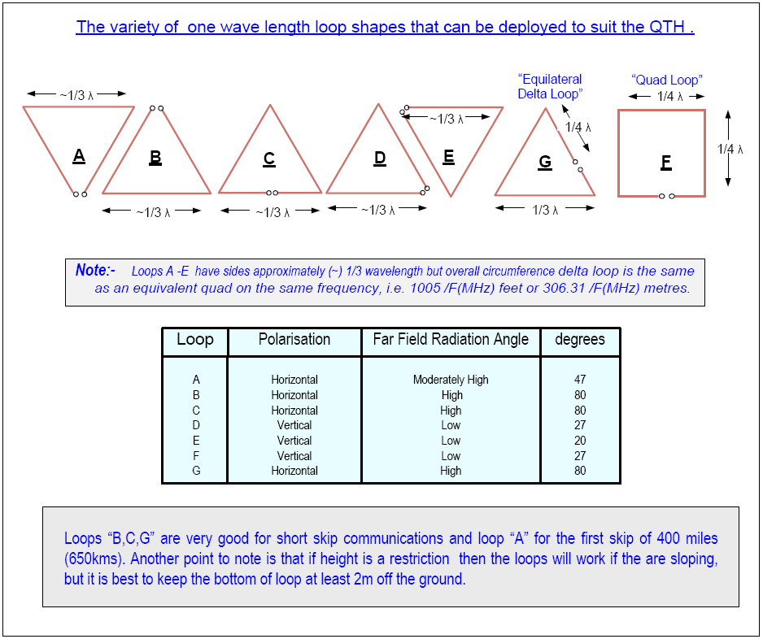

Relaciónes ya calculadas:

